Лист1
КОЛЛЕКЦИЯ ДЛЯ ТОРЖЕСТВЕННЫХ СЛУЧАЕВ
СЕРОЙ ЗАЛИВКОЙ ВЫДЕЛЕНЫ МОДЕЛИ, ПОСТУПИВШИЕ НА СКЛАД
Вид спереди | Вид сзади | Эскиз | Артикул | Наименование | Пол | Цвет | Размер | Цена за шт | Скидка% | Цена со скидкой | Ваш заказ | Итого, руб | Общая сумма заказа
 |  |  |  |  |  |  |  |  | 0 |  |  |  | 0.00
 |  |  | 17с608 | Блузка 2Б160 | девочка | молочный | 98-52 | 540 | 0 | 540 |  | 0.00
 |  |  | 17с608 | Блузка 2Б160 | девочка | молочный | 104-56 | 540 | 0 | 540 |  | 0.00
 |  |  | 17с608 | Блузка 2Б160 | девочка | молочный | 110-56 | 540 | 0 | 540 |  | 0.00
 |  |  | 17с608 | Блузка 2Б160 | девочка | молочный | 116-60 | 540 | 0 | 540 |  | 0.00
 |  |  | 17с608 | Блузка 3Б160 | девочка | молочный | 122-60 | 540 | 0 | 540 |  | 0.00
 |  |  | 17с609 | Блузка 3Б159 | девочка | молочный | 128-64 | 660 | 0 | 660 |  | 0.00
 |  |  | 17с609 | Блузка 3Б159 | девочка | молочный | 134-64 | 660 | 0 | 660 |  | 0.00
 |  |  | 17с609 | Блузка 3Б159 | девочка | молочный | 140-68 | 660 | 0 | 660 |  | 0.00
 |  |  | 17с609 | Блузка 3Б159 | девочка | молочный | 146-68 | 660 | 0 | 660 |  | 0.00
 |  |  | 17с609 | Блузка 3Б159 | девочка | молочный | 152-72 | 660 | 0 | 660 |  | 0.00
 |  |  | 17с609 | Блузка 3Б159 | девочка | молочный | 158-76 | 660 | 0 | 660 |  | 0.00
 |  |  | 17с609 | Блузка 3Б159 | девочка | молочный | 164-76 | 660 | 0 | 660 |  | 0.00
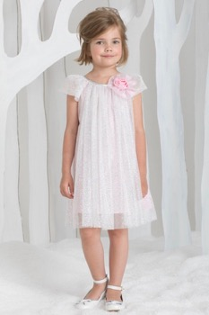 | 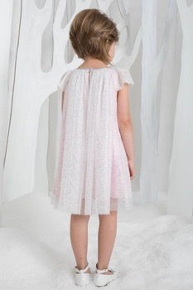 | 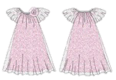 | 17с524 | Платье 2Д207 | девочка | белый/розовый | 98-52 | 1075 | 0 | 1,075 |  | 0.00
 |  |  | 17с524 | Платье 2Д207 | девочка | белый/розовый | 104-56 | 1075 | 0 | 1,075 |  | 0.00
 |  |  | 17с524 | Платье 2Д207 | девочка | белый/розовый | 110-56 | 1075 | 0 | 1,075 |  | 0.00
 |  |  | 17с524 | Платье 2Д207 | девочка | белый/розовый | 116-60 | 1075 | 0 | 1,075 |  | 0.00
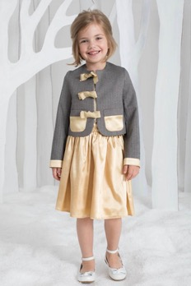
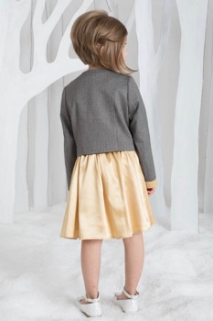
 |  |  | 17с524 | Платье 2Д207 | девочка | белый/розовый | 122-60 | 1075 | 0 | 1,075 |  | 0.00
 |  |  | 16с230 | Жакет М047 | девочка | серый/золотой | 98-52 | 1206 | 0 | 1,206 |  | 0.00
 |  |  | 16с230 | Жакет М047 | девочка | серый/золотой | 104-56 | 1206 | 0 | 1,206 |  | 0.00
 |  |  | 16с230 | Жакет М047 | девочка | серый/золотой | 110-56 | 1206 | 0 | 1,206 |  | 0.00
 |  |  | 16с230 | Жакет М047 | девочка | серый/золотой | 116-60 | 1206 | 0 | 1,206 |  | 0.00
 |  |  | 16с230 | Жакет М047 | девочка | серый/золотой | 122-60 | 1206 | 0 | 1,206 |  | 0.00
 |  |  | 16с231 | Юбка Ю101 | девочка | золотой | 98-52 | 590 | 0 | 590 |  | 0.00
 |  |  | 16с231 | Юбка Ю101 | девочка | золотой | 104-56 | 590 | 0 | 590 |  | 0.00
 |  |  | 16с231 | Юбка Ю101 | девочка | золотой | 110-56 | 590 | 0 | 590 |  | 0.00
 |  |  | 16с231 | Юбка Ю101 | девочка | золотой | 116-60 | 590 | 0 | 590 |  | 0.00
 |  |  | 16с231 | Юбка Ю101 | девочка | золотой | 122-60 | 590 | 0 | 590 |  | 0.00
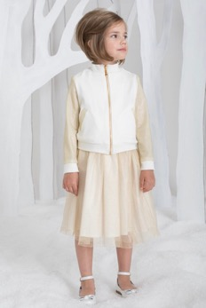 | 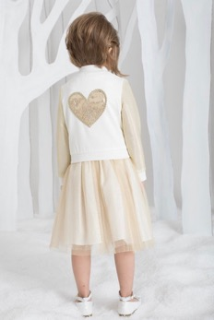 |  | 16с229 | Толстовка М045 | девочка | молочный | 98-52 | 980 | 0 | 980 |  | 0.00
 |  |  | 16с229 | Толстовка М045 | девочка | молочный | 104-56 | 980 | 0 | 980 |  | 0.00
 |  |  | 16с229 | Толстовка М045 | девочка | молочный | 110-56 | 980 | 0 | 980 |  | 0.00
 |  |  | 16с229 | Толстовка М045 | девочка | молочный | 116-60 | 980 | 0 | 980 |  | 0.00
 |  |  | 16с232 | Юбка Ю094 | девочка | молочный | 98-52 | 895 | 0 | 895 |  | 0.00
 |  |  | 16с232 | Юбка Ю094 | девочка | молочный | 104-56 | 895 | 0 | 895 |  | 0.00
 |  |  | 16с232 | Юбка Ю094 | девочка | молочный | 110-56 | 895 | 0 | 895 |  | 0.00
 |  |  | 16с232 | Юбка Ю094 | девочка | молочный | 116-60 | 895 | 0 | 895 |  | 0.00
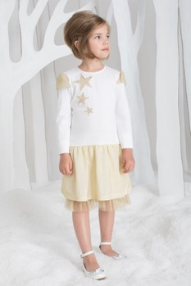 | 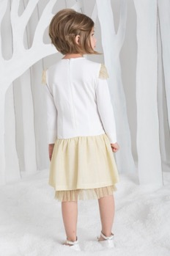 |  | 16с161 | Платье Д071 | девочка | молочный/золотой | 98-52 | 1180 | 0 | 1,180 |  | 0.00
 |  |  | 16с161 | Платье Д071 | девочка | молочный/золотой | 104-56 | 1180 | 0 | 1,180 |  | 0.00
 |  |  | 16с161 | Платье Д071 | девочка | молочный/золотой | 110-56 | 1180 | 0 | 1,180 |  | 0.00
 |  |  | 16с161 | Платье Д071 | девочка | молочный/золотой | 116-60 | 1180 | 0 | 1,180 |  | 0.00
 |  |  | 16с161 | Платье Д071 | девочка | молочный/золотой | 122-60 | 1180 | 0 | 1,180 |  | 0.00
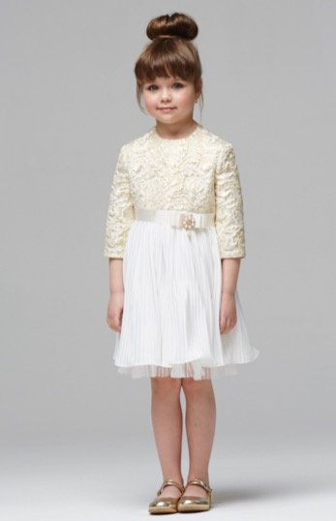 |  |  | 16с219 | Платье Д106 | девочка | белый/золотой | 98-52 | 1275 | 0 | 1,275 |  | 0.00
 |  |  | 16с219 | Платье Д106 | девочка | белый/золотой | 104-56 | 1275 | 0 | 1,275 |  | 0.00
 |  |  | 16с219 | Платье Д106 | девочка | белый/золотой | 110-56 | 1275 | 0 | 1,275 |  | 0.00
 |  |  | 16с219 | Платье Д106 | девочка | белый/золотой | 116-60 | 1275 | 0 | 1,275 |  | 0.00
 |  |  | 16с219 | Платье Д106 | девочка | белый/золотой | 122-60 | 1275 | 0 | 1,275 |  | 0.00
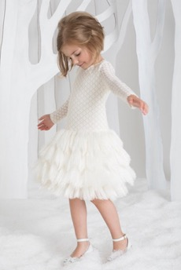 | 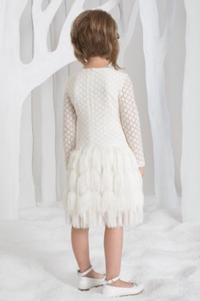 |  | 17с602 | Платье АД024 | девочка | молочный | 104-56 | 1800 | 0 | 1,800 |  | 0.00
 |  |  | 17с602 | Платье АД024 | девочка | молочный | 110-56 | 1800 | 0 | 1,800 |  | 0.00
 |  |  | 17с602 | Платье АД024 | девочка | молочный | 116-60 | 1800 | 0 | 1,800 |  | 0.00
 |  |  | 17с602 | Платье АД024 | девочка | молочный | 122-60 | 1800 | 0 | 1,800 |  | 0.00
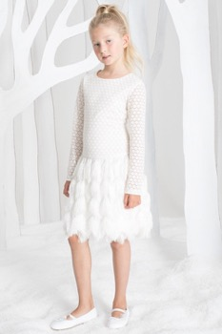 | 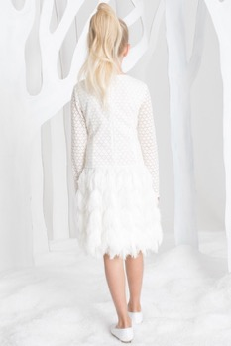 |  | 17с612 | Платье АД024 | девочка | молочный | 128-64 | 1800 | 0 | 1,800 |  | 0.00
 |  |  | 17с612 | Платье АД024 | девочка | молочный | 134-64 | 1800 | 0 | 1,800 |  | 0.00
 |  |  | 17с612 | Платье АД024 | девочка | молочный | 140-68 | 1800 | 0 | 1,800 |  | 0.00
 |  |  | 17с612 | Платье АД024 | девочка | молочный | 146-68 | 1800 | 0 | 1,800 |  | 0.00
 |  |  | 17с612 | Платье АД024 | девочка | молочный | 152-72 | 1800 | 0 | 1,800 |  | 0.00
 |  |  | 17с612 | Платье АД024 | девочка | молочный | 158-76 | 1800 | 0 | 1,800 |  | 0.00
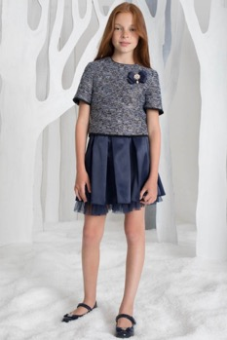 | 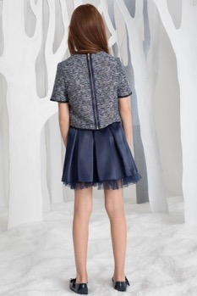 |  | 17с607 | Блузка 3Б317 | девочка | синий | 128-60 | 1015 | 0 | 1,015 |  | 0.00
 |  |  | 17с607 | Блузка 3Б317 | девочка | синий | 134-64 | 1015 | 0 | 1,015 |  | 0.00
 |  |  | 17с607 | Блузка 3Б317 | девочка | синий | 140-68 | 1015 | 0 | 1,015 |  | 0.00
 |  |  | 17с607 | Блузка 3Б317 | девочка | синий | 146-68 | 1015 | 0 | 1,015 |  | 0.00
 |  |  | 17с607 | Блузка 3Б317 | девочка | синий | 152-72 | 1015 | 0 | 1,015 |  | 0.00
 |  |  | 17с607 | Блузка 3Б317 | девочка | синий | 158-76 | 1015 | 0 | 1,015 |  | 0.00
 |  |  | 17с610 | Юбка 3Ю159 | девочка | синий | 128-60 | 910 | 0 | 910 |  | 0.00
 |  |  | 17с610 | Юбка 3Ю159 | девочка | синий | 134-64 | 910 | 0 | 910 |  | 0.00
 |  |  | 17с610 | Юбка 3Ю159 | девочка | синий | 140-68 | 910 | 0 | 910 |  | 0.00
 |  |  | 17с610 | Юбка 3Ю159 | девочка | синий | 146-68 | 910 | 0 | 910 |  | 0.00
 |  |  | 17с610 | Юбка 3Ю159 | девочка | синий | 152-72 | 910 | 0 | 910 |  | 0.00
 |  |  | 17с610 | Юбка 3Ю159 | девочка | синий | 158-76 | 910 | 0 | 910 |  | 0.00
 |  |  | 17с610 | Юбка 3Ю159 | девочка | синий | 164-76 | 910 | 0 | 910 |  | 0.00
 |  |  | 17с104 | Жакет 3М069 | девочка | Белый | 98-52 | 1400 | 0 | 1,400 |  | 0.00
 |  |  | 17с104 | Жакет 3М069 | девочка | Белый | 104-52 | 1400 | 0 | 1,400 |  | 0.00
 |  |  | 17с104 | Жакет 3М069 | девочка | Белый | 110-56 | 1400 | 0 | 1,400 |  | 0.00
 |  |  | 17с104 | Жакет 3М069 | девочка | Белый | 116-56 | 1400 | 0 | 1,400 |  | 0.00
 |  |  | 17с104 | Жакет 3М069 | девочка | Белый | 122-60 | 1400 | 0 | 1,400 |  | 0.00
 |  |  | 17с43 | Жакет 3М069 | девочка | Белый | 128-60 | 1400 | 0 | 1,400 |  | 0.00
 |  |  | 17с43 | Жакет 3М069 | девочка | Белый | 134-64 | 1400 | 0 | 1,400 |  | 0.00
 |  |  | 17с43 | Жакет 3М069 | девочка | Белый | 140-64 | 1400 | 0 | 1,400 |  | 0.00
 |  |  | 17с43 | Жакет 3М069 | девочка | Белый | 146-68 | 1400 | 0 | 1,400 |  | 0.00
 |  |  | 17с43 | Жакет 3М069 | девочка | Белый | 152-72 | 1400 | 0 | 1,400 |  | 0.00
 |  |  | 17с43 | Жакет 3М069 | девочка | Белый | 158-76 | 1400 | 0 | 1,400 |  | 0.00
 |  |  | 17с43 | Жакет 3М069 | девочка | Белый | 164-76 | 1400 | 0 | 1,400 |  | 0.00
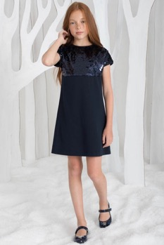 |  | 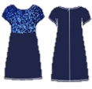 | 17с611 | Платье 3Д249 | девочка | синий | 128-60 | 1000 | 0 | 1,000 |  | 0.00
 |  |  | 17с611 | Платье 3Д249 | девочка | синий | 134-64 | 1000 | 0 | 1,000 |  | 0.00
 |  |  | 17с611 | Платье 3Д249 | девочка | синий | 140-68 | 1000 | 0 | 1,000 |  | 0.00
 |  |  | 17с611 | Платье 3Д249 | девочка | синий | 146-68 | 1000 | 0 | 1,000 |  | 0.00
 |  |  | 17с611 | Платье 3Д249 | девочка | синий | 152-72 | 1000 | 0 | 1,000 |  | 0.00
 |  |  | 17с611 | Платье 3Д249 | девочка | синий | 158-76 | 1000 | 0 | 1,000 |  | 0.00
 |  |  | 17с611 | Платье 3Д249 | девочка | синий | 164-76 | 1000 | 0 | 1,000 |  | 0.00
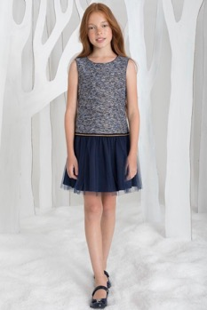 | 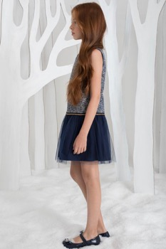 | 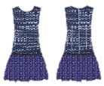 | 17с604 | Платье 3Д195 | девочка | синий | 122-60 | 1320 | 0 | 1,320 |  | 0.00
 |  |  | 17с604 | Платье 3Д195 | девочка | синий | 128-64 | 1320 | 0 | 1,320 |  | 0.00
 |  |  | 17с604 | Платье 3Д195 | девочка | синий | 134-64 | 1320 | 0 | 1,320 |  | 0.00
 |  |  | 17с604 | Платье 3Д195 | девочка | синий | 140-68 | 1320 | 0 | 1,320 |  | 0.00
 |  |  | 17с604 | Платье 3Д195 | девочка | синий | 146-68 | 1320 | 0 | 1,320 |  | 0.00
 |  |  | 17с604 | Платье 3Д195 | девочка | синий | 152-72 | 1320 | 0 | 1,320 |  | 0.00
 |  |  | 17с604 | Платье 3Д195 | девочка | синий | 158-76 | 1320 | 0 | 1,320 |  | 0.00
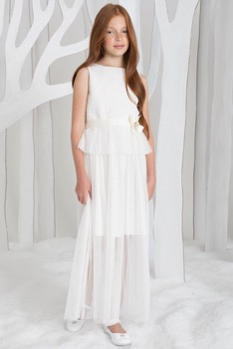 | 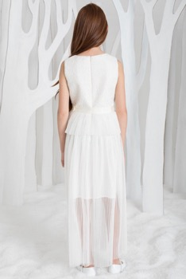 | 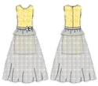 | 17с601 | Платье Б3Д111 | девочка | молочный | 122-60 | 1840 | 0 | 1,840 |  | 0.00
 |  |  | 17с601 | Платье Б3Д111 | девочка | молочный | 128-64 | 1840 | 0 | 1,840 |  | 0.00
 |  |  | 17с601 | Платье Б3Д111 | девочка | молочный | 134-64 | 1840 | 0 | 1,840 |  | 0.00
 |  |  | 17с601 | Платье Б3Д111 | девочка | молочный | 140-68 | 1840 | 0 | 1,840 |  | 0.00
 |  |  | 17с601 | Платье Б3Д111 | девочка | молочный | 146-68 | 1840 | 0 | 1,840 |  | 0.00
 |  |  | 17с601 | Платье Б3Д111 | девочка | молочный | 152-72 | 1840 | 0 | 1,840 |  | 0.00
 |  |  | 17с601 | Платье Б3Д111 | девочка | молочный | 158-76 | 1840 | 0 | 1,840 |  | 0.00
 | 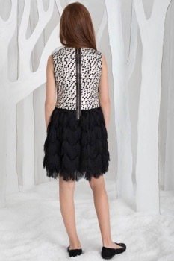 |  | 17с603 | Платье 3Д222 | девочка | золото/черный | 122-60 | 1455 | 0 | 1,455 |  | 0.00
 |  |  | 17с603 | Платье 3Д222 | девочка | золото/черный | 128-64 | 1455 | 0 | 1,455 |  | 0.00
 |  |  | 17с603 | Платье 3Д222 | девочка | золото/черный | 134-64 | 1455 | 0 | 1,455 |  | 0.00
 |  |  | 17с603 | Платье 3Д222 | девочка | золото/черный | 140-68 | 1455 | 0 | 1,455 |  | 0.00
 |  |  | 17с603 | Платье 3Д222 | девочка | золото/черный | 146-68 | 1455 | 0 | 1,455 |  | 0.00
 |  |  | 17с603 | Платье 3Д222 | девочка | золото/черный | 152-72 | 1455 | 0 | 1,455 |  | 0.00
 |  |  | 17с603 | Платье 3Д222 | девочка | золото/черный | 158-76 | 1455 | 0 | 1,455 |  | 0.00
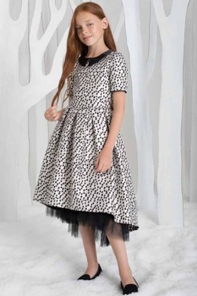 | 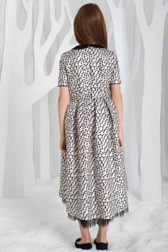 | 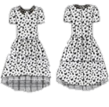 | 17с605 | Платье 3Д228 | девочка | золото/черный | 122-60 | 2300 | 0 | 2,300 |  | 0.00
 |  |  | 17с605 | Платье 3Д228 | девочка | золото/черный | 128-64 | 2300 | 0 | 2,300 |  | 0.00
 |  |  | 17с605 | Платье 3Д228 | девочка | золото/черный | 134-64 | 2300 | 0 | 2,300 |  | 0.00
 |  |  | 17с605 | Платье 3Д228 | девочка | золото/черный | 140-68 | 2300 | 0 | 2,300 |  | 0.00
 |  |  | 17с605 | Платье 3Д228 | девочка | золото/черный | 146-68 | 2300 | 0 | 2,300 |  | 0.00
 |  |  | 17с605 | Платье 3Д228 | девочка | золото/черный | 152-72 | 2300 | 0 | 2,300 |  | 0.00
 |  |  | 17с605 | Платье 3Д228 | девочка | золото/черный | 158-76 | 2300 | 0 | 2,300 |  | 0.00
 |  | 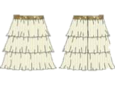 | 16с233 | Юбка ю099 | девочка | молочный | 128-60 | 855 | 0 | 855 |  | 0.00
 |  |  | 16с233 | Юбка ю099 | девочка | молочный | 134-64 | 855 | 0 | 855 |  | 0.00
 |  |  | 16с233 | Юбка ю099 | девочка | молочный | 140-68 | 855 | 0 | 855 |  | 0.00
 |  |  | 16с233 | Юбка ю099 | девочка | молочный | 146-68 | 855 | 0 | 855 |  | 0.00
 |  |  | 16с233 | Юбка ю099 | девочка | молочный | 152-72 | 855 | 0 | 855 |  | 0.00
 |  |  | 16с233 | Юбка ю099 | девочка | молочный | 158-76 | 855 | 0 | 855 |  | 0.00
 |  |  | 16с233 | Юбка ю099 | девочка | молочный | 164-76 | 855 | 0 | 855 |  | 0.00
 |  | 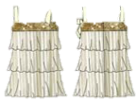 | 16с226 | Блузка Б182 | девочка | молочный/золотой | 128-60 | 710 | 0 | 710 |  | 0.00
 |  |  | 16с226 | Блузка Б182 | девочка | молочный/золотой | 134-64 | 710 | 0 | 710 |  | 0.00
 |  |  | 16с226 | Блузка Б182 | девочка | молочный/золотой | 140-68 | 710 | 0 | 710 |  | 0.00
 |  |  | 16с226 | Блузка Б182 | девочка | молочный/золотой | 146-68 | 710 | 0 | 710 |  | 0.00
 |  |  | 16с226 | Блузка Б182 | девочка | молочный/золотой | 152-72 | 710 | 0 | 710 |  | 0.00
 |  |  | 16с226 | Блузка Б182 | девочка | молочный/золотой | 158-76 | 710 | 0 | 710 |  | 0.00
 |  |  | 16с226 | Блузка Б182 | девочка | молочный/золотой | 164-76 | 710 | 0 | 710 |  | 0.00
 |  |  | 16с234 | Юбка Ю098 | девочка | молочный | 128-60 | 840 | 0 | 840 |  | 0.00
 |  |  | 16с234 | Юбка Ю098 | девочка | молочный | 134-64 | 840 | 0 | 840 |  | 0.00
 |  |  | 16с234 | Юбка Ю098 | девочка | молочный | 140-68 | 840 | 0 | 840 |  | 0.00
 |  |  | 16с234 | Юбка Ю098 | девочка | молочный | 146-68 | 840 | 0 | 840 |  | 0.00
 |  |  | 16с234 | Юбка Ю098 | девочка | молочный | 152-72 | 840 | 0 | 840 |  | 0.00
 |  |  | 16с234 | Юбка Ю098 | девочка | молочный | 158-76 | 840 | 0 | 840 |  | 0.00
 |  |  | 16с234 | Юбка Ю098 | девочка | молочный | 164-76 | 840 | 0 | 840 |  | 0.00
 |  |  | 16с222 | Жакет М046 | девочка | молочный | 128-60 | 1050 | 0 | 1,050 |  | 0.00
 |  |  | 16с222 | Жакет М046 | девочка | молочный | 134-64 | 1050 | 0 | 1,050 |  | 0.00
 |  |  | 16с222 | Жакет М046 | девочка | молочный | 140-68 | 1050 | 0 | 1,050 |  | 0.00
 |  |  | 16с222 | Жакет М046 | девочка | молочный | 146-68 | 1050 | 0 | 1,050 |  | 0.00
 |  |  | 16с222 | Жакет М046 | девочка | молочный | 152-72 | 1050 | 0 | 1,050 |  | 0.00
 |  |  | 16с222 | Жакет М046 | девочка | молочный | 158-76 | 1050 | 0 | 1,050 |  | 0.00
 |  |  | 16с222 | Жакет М046 | девочка | молочный | 164-76 | 1050 | 0 | 1,050 |  | 0.00
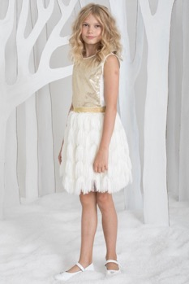 | 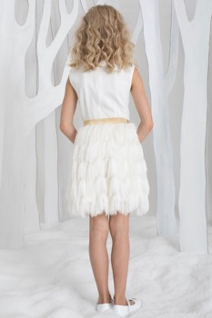 |  | 16с235 | Юбка Ю092 | девочка | белый | 128-60 | 1000 | 0 | 1,000 |  | 0.00
 |  |  | 16с235 | Юбка Ю092 | девочка | белый | 134-64 | 1000 | 0 | 1,000 |  | 0.00
 |  |  | 16с235 | Юбка Ю092 | девочка | белый | 140-68 | 1000 | 0 | 1,000 |  | 0.00
 |  |  | 16с235 | Юбка Ю092 | девочка | белый | 146-68 | 1000 | 0 | 1,000 |  | 0.00
 |  |  | 16с235 | Юбка Ю092 | девочка | белый | 152-72 | 1000 | 0 | 1,000 |  | 0.00
 |  |  | 16с235 | Юбка Ю092 | девочка | белый | 158-76 | 1000 | 0 | 1,000 |  | 0.00
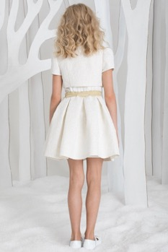
 |  |  | 16с235 | Юбка Ю092 | девочка | белый | 164-76 | 1000 | 0 | 1,000 |  | 0.00
 |  |  | 16с221 | Болеро М051 | девочка | молочный | 128-60 | 650 | 0 | 650 |  | 0.00
 |  |  | 16с221 | Болеро М051 | девочка | молочный | 134-64 | 650 | 0 | 650 |  | 0.00
 |  |  | 16с221 | Болеро М051 | девочка | молочный | 140-68 | 650 | 0 | 650 |  | 0.00
 |  |  | 16с221 | Болеро М051 | девочка | молочный | 146-68 | 650 | 0 | 650 |  | 0.00
 |  |  | 16с221 | Болеро М051 | девочка | молочный | 152-72 | 650 | 0 | 650 |  | 0.00
 |  |  | 16с221 | Болеро М051 | девочка | молочный | 158-76 | 650 | 0 | 650 |  | 0.00
 |  |  | 16с221 | Болеро М051 | девочка | молочный | 164-76 | 650 | 0 | 650 |  | 0.00
 |  |  | 16с237 | Юбка Ю100 | девочка | молочный | 128-60 | 940 | 0 | 940 |  | 0.00
 |  |  | 16с237 | Юбка Ю100 | девочка | молочный | 134-64 | 940 | 0 | 940 |  | 0.00
 |  |  | 16с237 | Юбка Ю100 | девочка | молочный | 140-68 | 940 | 0 | 940 |  | 0.00
 |  |  | 16с237 | Юбка Ю100 | девочка | молочный | 146-68 | 940 | 0 | 940 |  | 0.00
 |  |  | 16с237 | Юбка Ю100 | девочка | молочный | 152-72 | 940 | 0 | 940 |  | 0.00
 |  |  | 16с237 | Юбка Ю100 | девочка | молочный | 158-76 | 940 | 0 | 940 |  | 0.00
 |  |  | 16с237 | Юбка Ю100 | девочка | молочный | 164-76 | 940 | 0 | 940 |  | 0.00
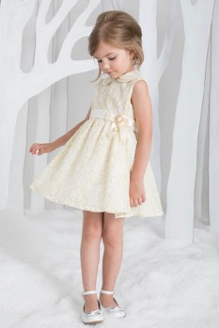 | 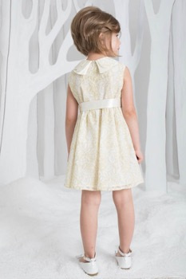 | 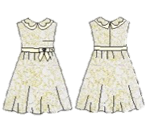 | 16с524 | Платье Д081 | девочка | золотой | 104/56 | 990 | 0 | 990 |  | 0.00
 |  |  | 16с524 | Платье Д081 | девочка | золотой | 110/56 | 990 | 0 | 990 |  | 0.00
 |  |  | 16с524 | Платье Д081 | девочка | золотой | 116/60 | 990 | 0 | 990 |  | 0.00
 |  |  | 16с524 | Платье Д081 | девочка | золотой | 122/60 | 990 | 0 | 990 |  | 0.00
 |  |  | 16с524 | Платье Д081 | девочка | золотой | 128/60 | 990 | 0 | 990 |  | 0.00
 |  |  | 16с524 | Платье Д081 | девочка | золотой | 134/64 | 990 | 0 | 990 |  | 0.00
 |  |  | 16с524 | Платье Д081 | девочка | золотой | 140/64 | 990 | 0 | 990 |  | 0.00
 |  | 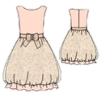 | 16с341 | Платье Д035 | девочка | розовый | 116/60 | 1360 | 0 | 1,360 |  | 0.00
 |  |  | 16с341 | Платье Д035 | девочка | розовый | 122/60 | 1360 | 0 | 1,360 |  | 0.00
 |  |  | 16с341 | Платье Д035 | девочка | розовый | 128/60 | 1360 | 0 | 1,360 |  | 0.00
 |  |  | 16с341 | Платье Д035 | девочка | розовый | 134/64 | 1360 | 0 | 1,360 |  | 0.00
 |  |  | 16с341 | Платье Д035 | девочка | розовый | 140/64 | 1360 | 0 | 1,360 |  | 0.00
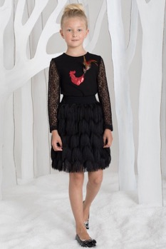 | 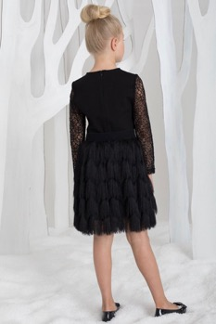 |  | 16с227 | Блузка Б149 | девочка | черный | 128-60 | 790 | 0 | 790 |  | 0.00
 |  |  | 16с227 | Блузка Б149 | девочка | черный | 134-64 | 790 | 0 | 790 |  | 0.00
 |  |  | 16с227 | Блузка Б149 | девочка | черный | 140-68 | 790 | 0 | 790 |  | 0.00
 |  |  | 16с227 | Блузка Б149 | девочка | черный | 146-68 | 790 | 0 | 790 |  | 0.00
 |  |  | 16с227 | Блузка Б149 | девочка | черный | 152-72 | 790 | 0 | 790 |  | 0.00
 |  |  | 16с227 | Блузка Б149 | девочка | черный | 158-76 | 790 | 0 | 790 |  | 0.00
 |  |  | 16с227 | Блузка Б149 | девочка | черный | 164-76 | 790 | 0 | 790 |  | 0.00
 |  |  | 16с236 | Юбка Ю092 | девочка | черный | 128-60 | 990 | 0 | 990 |  | 0.00
 |  |  | 16с236 | Юбка Ю092 | девочка | черный | 134-64 | 990 | 0 | 990 |  | 0.00
 |  |  | 16с236 | Юбка Ю092 | девочка | черный | 140-68 | 990 | 0 | 990 |  | 0.00
 |  |  | 16с236 | Юбка Ю092 | девочка | черный | 146-68 | 990 | 0 | 990 |  | 0.00
 |  |  | 16с236 | Юбка Ю092 | девочка | черный | 152-72 | 990 | 0 | 990 |  | 0.00
 |  |  | 16с236 | Юбка Ю092 | девочка | черный | 158-76 | 990 | 0 | 990 |  | 0.00
 |  |  | 16с236 | Юбка Ю092 | девочка | черный | 164-76 | 990 | 0 | 990 |  | 0.00
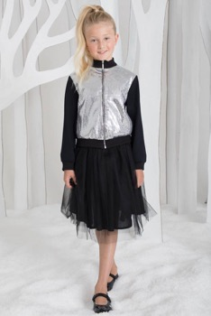 | 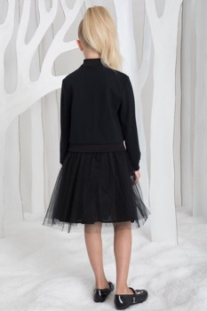 |  | 16с223 | Бомбер М042 | девочка | черный | 128-60 | 1395 | 0 | 1,395 |  | 0.00
 |  |  | 16с223 | Бомбер М042 | девочка | черный | 134-64 | 1395 | 0 | 1,395 |  | 0.00
 |  |  | 16с223 | Бомбер М042 | девочка | черный | 140-68 | 1395 | 0 | 1,395 |  | 0.00
 |  |  | 16с223 | Бомбер М042 | девочка | черный | 146-68 | 1395 | 0 | 1,395 |  | 0.00
 |  |  | 16с223 | Бомбер М042 | девочка | черный | 152-72 | 1395 | 0 | 1,395 |  | 0.00
 |  |  | 16с223 | Бомбер М042 | девочка | черный | 158-76 | 1395 | 0 | 1,395 |  | 0.00
 |  |  | 16с223 | Бомбер М042 | девочка | черный | 164-76 | 1395 | 0 | 1,395 |  | 0.00
 |  |  | 17с611 | Юбка 3Ю093 | девочка | черный | 128-60 | 785 | 0 | 785 |  | 0.00
 |  |  | 17с611 | Юбка 3Ю093 | девочка | черный | 134-64 | 785 | 0 | 785 |  | 0.00
 |  |  | 17с611 | Юбка 3Ю093 | девочка | черный | 140-68 | 785 | 0 | 785 |  | 0.00
 |  |  | 17с611 | Юбка 3Ю093 | девочка | черный | 146-68 | 785 | 0 | 785 |  | 0.00
 |  |  | 17с611 | Юбка 3Ю093 | девочка | черный | 152-72 | 785 | 0 | 785 |  | 0.00
 |  |  | 17с611 | Юбка 3Ю093 | девочка | черный | 158-76 | 785 | 0 | 785 |  | 0.00
 |  |  | 17с611 | Юбка 3Ю093 | девочка | черный | 164-76 | 785 | 0 | 785 |  | 0.00
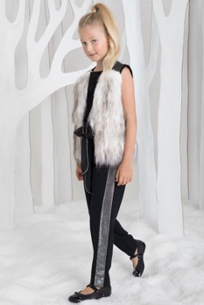 | 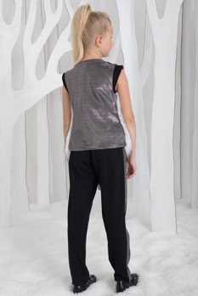 | 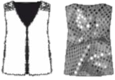 | 16с194 | Жилет Ж053 | девочка | белый/серебро | 128-60 | 730 | 0 | 730 |  | 0.00
 |  |  | 16с194 | Жилет Ж053 | девочка | белый/серебро | 134-64 | 730 | 0 | 730 |  | 0.00
 |  |  | 16с194 | Жилет Ж053 | девочка | белый/серебро | 140-68 | 730 | 0 | 730 |  | 0.00
 |  |  | 16с194 | Жилет Ж053 | девочка | белый/серебро | 146-68 | 730 | 0 | 730 |  | 0.00
 |  |  | 16с194 | Жилет Ж053 | девочка | белый/серебро | 152-72 | 730 | 0 | 730 |  | 0.00
 |  |  | 16с194 | Жилет Ж053 | девочка | белый/серебро | 158-76 | 730 | 0 | 730 |  | 0.00
 |  |  | 16с194 | Жилет Ж053 | девочка | белый/серебро | 164-76 | 730 | 0 | 730 |  | 0.00
 |  | 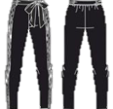 | 16с239 | Брюки Т065 | девочка | черный | 134-64 | 975 | 0 | 975 |  | 0.00
 |  |  | 16с239 | Брюки Т065 | девочка | черный | 140-68 | 975 | 0 | 975 |  | 0.00
 |  |  | 16с239 | Брюки Т065 | девочка | черный | 146-68 | 975 | 0 | 975 |  | 0.00
 |  |  | 16с239 | Брюки Т065 | девочка | черный | 158-76 | 975 | 0 | 975 |  | 0.00
 |  |  | 16с239 | Брюки Т065 | девочка | черный | 164-76 | 975 | 0 | 975 |  | 0.00
 |  |  | 16с196 | Болеро М50 | девочка | черный | 128-60 | 542 | 0 | 542 |  | 0.00
 |  |  | 16с196 | Болеро М50 | девочка | черный | 134-64 | 542 | 0 | 542 |  | 0.00
 |  |  | 16с196 | Болеро М50 | девочка | черный | 140-68 | 542 | 0 | 542 |  | 0.00
 |  |  | 16с196 | Болеро М50 | девочка | черный | 146-68 | 542 | 0 | 542 |  | 0.00
 |  |  | 16с196 | Болеро М50 | девочка | черный | 152-72 | 542 | 0 | 542 |  | 0.00
 |  |  | 16с196 | Болеро М50 | девочка | черный | 158-76 | 542 | 0 | 542 |  | 0.00
 |  |  | 16с196 | Болеро М50 | девочка | черный | 164-76 | 542 | 0 | 542 |  | 0.00
 |  |  | 16с228 | Блузка Б150 | девочка | черный | 128-60 | 870 | 0 | 870 |  | 0.00
 |  |  | 16с228 | Блузка Б150 | девочка | черный | 134-64 | 870 | 0 | 870 |  | 0.00
 |  |  | 16с228 | Блузка Б150 | девочка | черный | 140-68 | 870 | 0 | 870 |  | 0.00
 |  |  | 16с228 | Блузка Б150 | девочка | черный | 146-68 | 870 | 0 | 870 |  | 0.00
 |  |  | 16с228 | Блузка Б150 | девочка | черный | 152-72 | 870 | 0 | 870 |  | 0.00
 |  |  | 16с228 | Блузка Б150 | девочка | черный | 158-76 | 870 | 0 | 870 |  | 0.00
 |  |  | 16с228 | Блузка Б150 | девочка | черный | 164-76 | 870 | 0 | 870 |  | 0.00
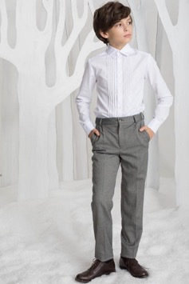 |  |  | 16с246 | Сорочка Б167м | мальчик | белый | 98-52 | 735 | 0 | 735 |  | 0.00
 |  |  | 16с246 | Сорочка Б167м | мальчик | белый | 104-52 | 735 | 0 | 735 |  | 0.00
 |  |  | 16с246 | Сорочка Б167м | мальчик | белый | 110-56 | 735 | 0 | 735 |  | 0.00
 |  |  | 16с246 | Сорочка Б167м | мальчик | белый | 116-56 | 735 | 0 | 735 |  | 0.00
 |  |  | 16с246 | Сорочка Б167м | мальчик | белый | 122-60 | 735 | 0 | 735 |  | 0.00
 |  |  | 16с246 | Сорочка Б167м | мальчик | белый | 128-60 | 735 | 0 | 735 |  | 0.00
 |  |  | 16с247 | Сорочка Б167м | мальчик | белый | 134-64 | 810 | 0 | 810 |  | 0.00
 |  |  | 16с247 | Сорочка Б167м | мальчик | белый | 140-64 | 810 | 0 | 810 |  | 0.00
 |  |  | 16с247 | Сорочка Б167м | мальчик | белый | 146-68 | 810 | 0 | 810 |  | 0.00
 |  |  | 16с247 | Сорочка Б167м | мальчик | белый | 152-72 | 810 | 0 | 810 |  | 0.00
 |  |  | 16с247 | Сорочка Б167м | мальчик | белый | 158-76 | 810 | 0 | 810 |  | 0.00
 |  |  | 16с247 | Сорочка Б167м | мальчик | белый | 164-76 | 810 | 0 | 810 |  | 0.00
 |  | 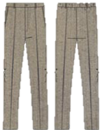 | 16с252 | Брюки АТ022м | мальчик | серый | 98-52 | 1240 | 0 | 1,240 |  | 0.00
 |  |  | 16с252 | Брюки АТ022м | мальчик | серый | 104-52 | 1240 | 0 | 1,240 |  | 0.00
 |  |  | 16с252 | Брюки АТ022м | мальчик | серый | 110-56 | 1240 | 0 | 1,240 |  | 0.00
 |  |  | 16с252 | Брюки АТ022м | мальчик | серый | 116-56 | 1240 | 0 | 1,240 |  | 0.00
 |  |  | 16с252 | Брюки АТ022м | мальчик | серый | 122-60 | 1240 | 0 | 1,240 |  | 0.00
 |  |  | 16с252 | Брюки АТ022м | мальчик | серый | 128-60 | 1240 | 0 | 1,240 |  | 0.00
 |  |  | 16с253 | Брюки АТ022м | мальчик | серый | 134-64 | 1360 | 0 | 1,360 |  | 0.00
 |  |  | 16с253 | Брюки АТ022м | мальчик | серый | 140-64 | 1360 | 0 | 1,360 |  | 0.00
 |  |  | 16с253 | Брюки АТ022м | мальчик | серый | 146-68 | 1360 | 0 | 1,360 |  | 0.00
 |  |  | 16с253 | Брюки АТ022м | мальчик | серый | 152-72 | 1360 | 0 | 1,360 |  | 0.00
 |  |  | 16с253 | Брюки АТ022м | мальчик | серый | 158-76 | 1360 | 0 | 1,360 |  | 0.00
 |  |  | 16с253 | Брюки АТ022м | мальчик | серый | 164-76 | 1360 | 0 | 1,360 |  | 0.00
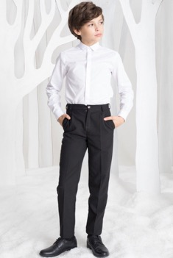 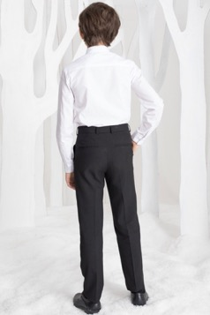 |  |  | 16с248 | Сорочка Б166м | мальчик | белый | 98-52 | 755 | 0 | 755 |  | 0.00
 |  |  | 16с248 | Сорочка Б166м | мальчик | белый | 104-52 | 755 | 0 | 755 |  | 0.00
 |  |  | 16с248 | Сорочка Б166м | мальчик | белый | 110-56 | 755 | 0 | 755 |  | 0.00
 |  |  | 16с248 | Сорочка Б166м | мальчик | белый | 116-56 | 755 | 0 | 755 |  | 0.00
 |  |  | 16с248 | Сорочка Б166м | мальчик | белый | 122-60 | 755 | 0 | 755 |  | 0.00
 |  |  | 16с248 | Сорочка Б166м | мальчик | белый | 128-60 | 755 | 0 | 755 |  | 0.00
 |  |  | 16с249 | Сорочка Б166м | мальчик | белый | 134-64 | 830 | 0 | 830 |  | 0.00
 |  |  | 16с249 | Сорочка Б166м | мальчик | белый | 140-64 | 830 | 0 | 830 |  | 0.00
 |  |  | 16с249 | Сорочка Б166м | мальчик | белый | 146-68 | 830 | 0 | 830 |  | 0.00
 |  |  | 16с249 | Сорочка Б166м | мальчик | белый | 152-72 | 830 | 0 | 830 |  | 0.00
 |  |  | 16с249 | Сорочка Б166м | мальчик | белый | 158-76 | 830 | 0 | 830 |  | 0.00
 |  |  | 16с249 | Сорочка Б166м | мальчик | белый | 164-76 | 830 | 0 | 830 |  | 0.00
 |  |  | 16с250 | Брюки АТ022м | мальчик | черный | 98-52 | 1240 | 0 | 1,240 |  | 0.00
 |  |  | 16с250 | Брюки АТ022м | мальчик | черный | 104-52 | 1240 | 0 | 1,240 |  | 0.00
 |  |  | 16с250 | Брюки АТ022м | мальчик | черный | 110-56 | 1240 | 0 | 1,240 |  | 0.00
 |  |  | 16с250 | Брюки АТ022м | мальчик | черный | 116-56 | 1240 | 0 | 1,240 |  | 0.00
 |  |  | 16с250 | Брюки АТ022м | мальчик | черный | 122-60 | 1240 | 0 | 1,240 |  | 0.00
 |  |  | 16с250 | Брюки АТ022м | мальчик | черный | 128-60 | 1240 | 0 | 1,240 |  | 0.00
 |  |  | 16с251 | Брюки АТ022м | мальчик | черный | 134-64 | 1360 | 0 | 1,360 |  | 0.00
 |  |  | 16с251 | Брюки АТ022м | мальчик | черный | 140-64 | 1360 | 0 | 1,360 |  | 0.00
 |  |  | 16с251 | Брюки АТ022м | мальчик | черный | 146-68 | 1360 | 0 | 1,360 |  | 0.00
 |  |  | 16с251 | Брюки АТ022м | мальчик | черный | 152-72 | 1360 | 0 | 1,360 |  | 0.00
 |  |  | 16с251 | Брюки АТ022м | мальчик | черный | 158-76 | 1360 | 0 | 1,360 |  | 0.00
 |  |  | 16с251 | Брюки АТ022м | мальчик | черный | 164-76 | 1360 | 0 | 1,360 |  | 0.00
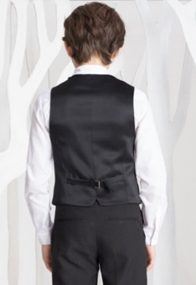 |  |  | 16с245 | Бабочка Ф014м | мальчик | черный | 52-60 | 55 | 0 | 55 |  | 0.00
 |  |  | 16с245 | Бабочка Ф014м | мальчик | черный | 64-76 | 55 | 0 | 55 |  | 0.00
 |  |  | 16с240 | Жилет Ж029м | мальчик | черный | 98-52 | 825 | 0 | 825 |  | 0.00
 |  |  | 16с240 | Жилет Ж029м | мальчик | черный | 104-52 | 825 | 0 | 825 |  | 0.00
 |  |  | 16с240 | Жилет Ж029м | мальчик | черный | 110-56 | 825 | 0 | 825 |  | 0.00
 |  |  | 16с240 | Жилет Ж029м | мальчик | черный | 116-56 | 825 | 0 | 825 |  | 0.00
 |  |  | 16с240 | Жилет Ж029м | мальчик | черный | 122-60 | 825 | 0 | 825 |  | 0.00
 |  |  | 16с240 | Жилет Ж029м | мальчик | черный | 128-60 | 825 | 0 | 825 |  | 0.00
 |  |  | 16с241 | Жилет Ж029м | мальчик | черный | 134-64 | 905 | 0 | 905 |  | 0.00
 |  |  | 16с241 | Жилет Ж029м | мальчик | черный | 140-64 | 905 | 0 | 905 |  | 0.00
 |  |  | 16с241 | Жилет Ж029м | мальчик | черный | 146-68 | 905 | 0 | 905 |  | 0.00
 |  |  | 16с241 | Жилет Ж029м | мальчик | черный | 152-72 | 905 | 0 | 905 |  | 0.00
 |  |  | 16с241 | Жилет Ж029м | мальчик | черный | 158-76 | 905 | 0 | 905 |  | 0.00
 |  |  | 16с241 | Жилет Ж029м | мальчик | черный | 164-76 | 905 | 0 | 905 |  | 0.00
 |  |  | 16с244 | Бабочка Ф014м | мальчик | красный | 52-60 | 55 | 0 | 55 |  | 0.00
 |  |  | 16с244 | Бабочка Ф014м | мальчик | красный | 64-76 | 55 | 0 | 55 |  | 0.00
 |  |  | 16с242 | Жилет Ж054м | мальчик | серый | 98-52 | 1030 | 0 | 1,030 |  | 0.00
 |  |  | 16с242 | Жилет Ж054м | мальчик | серый | 104-52 | 1030 | 0 | 1,030 |  | 0.00
 |  |  | 16с242 | Жилет Ж054м | мальчик | серый | 110-56 | 1030 | 0 | 1,030 |  | 0.00
 |  |  | 16с242 | Жилет Ж054м | мальчик | серый | 116-56 | 1030 | 0 | 1,030 |  | 0.00
 |  |  | 16с242 | Жилет Ж054м | мальчик | серый | 122-60 | 1030 | 0 | 1,030 |  | 0.00
 |  |  | 16с242 | Жилет Ж054м | мальчик | серый | 128-60 | 1030 | 0 | 1,030 |  | 0.00
 |  |  | 16с243 | Жилет Ж054м | мальчик | серый | 134-64 | 1130 | 0 | 1,130 |  | 0.00
 |  |  | 16с243 | Жилет Ж054м | мальчик | серый | 140-64 | 1130 | 0 | 1,130 |  | 0.00
 |  |  | 16с243 | Жилет Ж054м | мальчик | серый | 146-68 | 1130 | 0 | 1,130 |  | 0.00
 |  |  | 16с243 | Жилет Ж054м | мальчик | серый | 152-72 | 1130 | 0 | 1,130 |  | 0.00
 |  |  | 16с243 | Жилет Ж054м | мальчик | серый | 158-76 | 1130 | 0 | 1,130 |  | 0.00
 |  |  | 16с243 | Жилет Ж054м | мальчик | серый | 164-76 | 1130 | 0 | 1,130 |  | 0.00

